Hardware cliente
 |  |  |  |  | CUADRO DE COTIZACIONES

Cuadro Comparativo de Cotizaciones

Presupuestos (a) comptador cliente | Logo Proveedor | Imagen Producto | Empresa (Nombre fiscal de la empresa) | Nº de CUIT, Dirección, Teléfono (Datos de la empresa) | Descripción del bien/ servicio (b) Características de los bienes/ servicios | Importe Unitario (moneda nacional) | Importe Total IVA incluido (moneda nacional) | Importe Total (moneda extranjera) | Tipo de cambio | Forma de Pago (Contado o Cheque) | Observaciones (se debe incluir toda aquella característica que no ha sido posible incluir anteriormente)
Nº 1 |  | 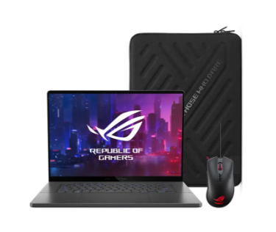 | Alkosto | https://www.alkosto.com/computador-portatil-gamer-rog-zephyrus-g16-16-pulgadas-gu605mi-intel-core-ultra-9-185h-ram-32gb-disco-ssd-1-tb-gris/p/4711387370650 | Computador Portátil Gamer ROG Zephyrus G16 16" Pulgadas GU605MI - Intel Core Ultra 9 185H - RAM 32GB - Disco SSD 1 TB - Gris | 8,504,190 | 1,994,810.00 | 10,499,000.00 | 10,499,000.00 | contado | Especificaciones Almacenamiento y Procesamiento Marca del Procesador INTEL Tipos de Discos que Incluye Disco Estado Solido (SSD) Procesador Intel Core I9 Capacidad de Disco Estado Solido SSD 1 TB Modelo del Procesador Intel Core Ultra 9 Ultra 9 Processor 185H 2.3 GHz Número de Núcleos (más núcleos más multitareas) 16 Nucleos Velocidad del Procesador 2.3 GHz (24MB Cache, up to 5.1 GHz, 16 cores, 22 Threads) Memoria RAM 32 GB Sistema Operativo Windows Version Sistema Operativo Windows 11 Home - ASUS recommends Windows 11 Pro for business Imagen y Pantalla Tamaño Pantalla 16 Pulgadas Tarjeta Grafica GeForce® RTX 4070 Resolucion Pantalla WQXGA Modelo Tarjeta de Video/Grafica RTX 4070 Marca Tarjeta de Video/Grafica NVIDIA Conectividad Fuentes de Alimentacion de Energia Batería Recargable Interna Energía Eléctrica Tipos de Puertos Entradas y Salidas Entrada Tarjeta Micro SD Puerto HDMI 2.1 Puerto USB 3.2 Puerto USB Tipo C Salida de Audífonos Thunderbolt 4 Opciones de Conectividad Bluetooth USB WiFi No. Puertos HDMI 1 Puertos No. Puertos USB 2 Puertos No. Puertos USB tipo C 2 Puertos No. Puertos SD 1 Puertos No. Salidas de Audio 1 Puertos Características Técnicas Duracion de la Bateria 8 Horas Aproximadas Características Físicas Tonalidad de Color Eclipse Gray Peso 1.85 Kilogramos Unidad CD/DVD Integrada No tiene Unidad de CD/DVD Integrada Caracteristicas del Teclado Alfanumérico Retroiluminado Resolucion Camara WEB 1080p FHD Detalles del Producto Caracteristicas Especiales Cámara WEB Integrada Reconocimiento Facial Información Adicional Relevante Linea Modelo Referencia GU605MI-QR049W Software Incluidos Pantone Validated/McAfee® 30 days free trial. Xbox Game Pass Ultimate_3 meses (*Se aplican términos y exclusiones. Oferta solo disponible en mercados elegibles para Xbox Game Pass Ultimate. Los mercados elegibles se determinan en el momento de la activa
Nº2 |  |  | Alkomprar | https://www.alkomprar.com/computador-portatil-gamer-rog-zephyrus-g16-16-pulgadas-gu605mi-intel-core-ultra-9-185h-ram-32gb-disco-ssd-1-tb-gris/p/4711387370650?fuente=google&medio=cpc&campaign=PMAX_ALKOMPRAR_EXP_COL_PEF_AON_CPC_CONV_IPHONE_2023&keyword=&gad_source=1 | Computador Portátil Gamer ROG Zephyrus G16 16" Pulgadas GU605MI - Intel Core Ultra 9 185H - RAM 32GB - Disco SSD 1 TB - Gris | 8,504,190 | 1,994,810.00 | 10,499,000.00 | 10,499,000.00 | contado | Especificaciones Almacenamiento y Procesamiento Marca del Procesador INTEL Tipos de Discos que Incluye Disco Estado Solido (SSD) Procesador Intel Core I9 Capacidad de Disco Estado Solido SSD 1 TB Modelo del Procesador Intel Core Ultra 9 Ultra 9 Processor 185H 2.3 GHz Número de Núcleos (más núcleos más multitareas) 16 Nucleos Velocidad del Procesador 2.3 GHz (24MB Cache, up to 5.1 GHz, 16 cores, 22 Threads) Memoria RAM 32 GB Sistema Operativo Windows Version Sistema Operativo Windows 11 Home - ASUS recommends Windows 11 Pro for business Imagen y Pantalla Tamaño Pantalla 16 Pulgadas Tarjeta Grafica GeForce® RTX 4070 Resolucion Pantalla WQXGA Modelo Tarjeta de Video/Grafica RTX 4070 Marca Tarjeta de Video/Grafica NVIDIA Conectividad Fuentes de Alimentacion de Energia Batería Recargable Interna Energía Eléctrica Tipos de Puertos Entradas y Salidas Entrada Tarjeta Micro SD Puerto HDMI 2.1 Puerto USB 3.2 Puerto USB Tipo C Salida de Audífonos Thunderbolt 4 Opciones de Conectividad Bluetooth USB WiFi No. Puertos HDMI 1 Puertos No. Puertos USB 2 Puertos No. Puertos USB tipo C 2 Puertos No. Puertos SD 1 Puertos No. Salidas de Audio 1 Puertos Características Técnicas Duracion de la Bateria 8 Horas Aproximadas Características Físicas Tonalidad de Color Eclipse Gray Peso 1.85 Kilogramos Unidad CD/DVD Integrada No tiene Unidad de CD/DVD Integrada Caracteristicas del Teclado Alfanumérico Retroiluminado Resolucion Camara WEB 1080p FHD Detalles del Producto Caracteristicas Especiales Cámara WEB Integrada Reconocimiento Facial Información Adicional Relevante Linea Modelo Referencia GU605MI-QR049W Software Incluidos Pantone Validated/McAfee® 30 days free trial. Xbox Game Pass Ultimate_3 meses (*Se aplican términos y exclusiones. Oferta solo disponible en mercados elegibles para Xbox Game Pass Ultimate. Los mercados elegibles se determinan en el momento de la activa
Nº 3 |  |  | Ktronix | https://www.ktronix.com/computador-portatil-gamer-rog-zephyrus-g16-16-pulgadas-gu605mi-intel-core-ultra-9-185h-ram-32gb-disco-ssd-1-tb-gris/p/4711387370650 | Computador Portátil Gamer ROG Zephyrus G16 16" Pulgadas GU605MI - Intel Core Ultra 9 185H - RAM 32GB - Disco SSD 1 TB - Gris | 8,504,190 | 1,994,810.00 | 10,499,000.00 | 10,499,000.00 | contado | Especificaciones Almacenamiento y Procesamiento Marca del Procesador INTEL Tipos de Discos que Incluye Disco Estado Solido (SSD) Procesador Intel Core I9 Capacidad de Disco Estado Solido SSD 1 TB Modelo del Procesador Intel Core Ultra 9 Ultra 9 Processor 185H 2.3 GHz Número de Núcleos (más núcleos más multitareas) 16 Nucleos Velocidad del Procesador 2.3 GHz (24MB Cache, up to 5.1 GHz, 16 cores, 22 Threads) Memoria RAM 32 GB Sistema Operativo Windows Version Sistema Operativo Windows 11 Home - ASUS recommends Windows 11 Pro for business Imagen y Pantalla Tamaño Pantalla 16 Pulgadas Tarjeta Grafica GeForce® RTX 4070 Resolucion Pantalla WQXGA Modelo Tarjeta de Video/Grafica RTX 4070 Marca Tarjeta de Video/Grafica NVIDIA Conectividad Fuentes de Alimentacion de Energia Batería Recargable Interna Energía Eléctrica Tipos de Puertos Entradas y Salidas Entrada Tarjeta Micro SD Puerto HDMI 2.1 Puerto USB 3.2 Puerto USB Tipo C Salida de Audífonos Thunderbolt 4 Opciones de Conectividad Bluetooth USB WiFi No. Puertos HDMI 1 Puertos No. Puertos USB 2 Puertos No. Puertos USB tipo C 2 Puertos No. Puertos SD 1 Puertos No. Salidas de Audio 1 Puertos Características Técnicas Duracion de la Bateria 8 Horas Aproximadas Características Físicas Tonalidad de Color Eclipse Gray Peso 1.85 Kilogramos Unidad CD/DVD Integrada No tiene Unidad de CD/DVD Integrada Caracteristicas del Teclado Alfanumérico Retroiluminado Resolucion Camara WEB 1080p FHD Detalles del Producto Caracteristicas Especiales Cámara WEB Integrada Reconocimiento Facial Información Adicional Relevante Linea Modelo Referencia GU605MI-QR049W Software Incluidos Pantone Validated/McAfee® 30 days free trial. Xbox Game Pass Ultimate_3 meses (*Se aplican términos y exclusiones. Oferta solo disponible en mercados elegibles para Xbox Game Pass Ultimate. Los mercados elegibles se determinan en el momento de la activa
 |  |  |  |  |  |  |  |  | 0.00

Presupuestos (a) Disco externo para cliente | Logo Proveedor | Imagen Producto | Empresa (Nombre fiscal de la empresa) | Nº de CUIT, Dirección, Teléfono (Datos de la empresa) | Descripción del bien/ servicio (b) Características de los bienes/ servicios | Importe Unitario (moneda nacional) | Importe Total IVA incluido (moneda nacional) | Importe Total (moneda extranjera) | Tipo de cambio | Forma de Pago (Contado o Cheque) | Observaciones (se debe incluir toda aquella característica que no ha sido posible incluir anteriormente)
Nº 1 |  | 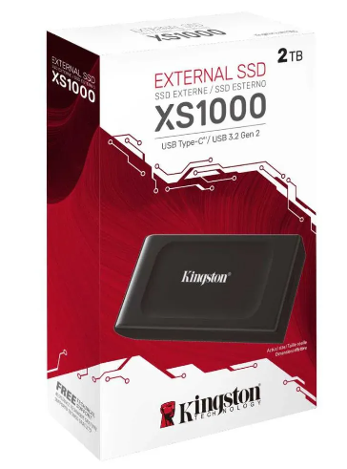 | Ktronix | https://www.ktronix.com/unidad-estado-solido-externo-kingston-ssd-2tb/p/740617338508 | Unidad Estado Sólido Externo KINGSTON SSD 2TB | 566,919 | 132981.00 | 699,900 | 699900.00 | contado | Especificaciones técnicas Almacenamiento y Procesamiento Almacenamiento 2000 GB Características Técnicas Clase o Velocidad de Trasmision 3.2 Velocidad de Escritura 1000 Mbps Velocidad de Lectura 1050 Mbps Características Físicas Tonalidad de Color Negro Uso Computadores Tipo Disco estado solido Material Metal + plástico Plug and Play Si Es Plug and Play Información Adicional Relevante Linea Modelo Referencia SXS1000/2000G Qué incluye el producto Cable USB-C a USB-A de 12” Qué No incluye el producto No incluye estuche de almacenamiento Garantía 6 Meses
Nº2 |  |  | Alkosto | https://www.alkosto.com/unidad-estado-solido-externo-kingston-ssd-2tb/p/740617338508 | Unidad Estado Sólido Externo KINGSTON SSD 2TB | 566,919 | 132981.00 | 699,900 | 699,900.00 | contado | Especificaciones técnicas Almacenamiento y Procesamiento Almacenamiento 2000 GB Características Técnicas Clase o Velocidad de Trasmision 3.2 Velocidad de Escritura 1000 Mbps Velocidad de Lectura 1050 Mbps Características Físicas Tonalidad de Color Negro Uso Computadores Tipo Disco estado solido Material Metal + plástico Plug and Play Si Es Plug and Play Información Adicional Relevante Linea Modelo Referencia SXS1000/2000G Qué incluye el producto Cable USB-C a USB-A de 12” Qué No incluye el producto No incluye estuche de almacenamiento Garantía 6 Meses
Nº 3 |  |  | Alkomprar | https://www.alkomprar.com/unidad-estado-solido-externo-kingston-ssd-2tb/p/740617338508 | Unidad Estado Sólido Externo KINGSTON SSD 2TB | 566,919 | 132981.00 | 699,900 | 699900.00 | contado | Especificaciones técnicas Almacenamiento y Procesamiento Almacenamiento 2000 GB Características Técnicas Clase o Velocidad de Trasmision 3.2 Velocidad de Escritura 1000 Mbps Velocidad de Lectura 1050 Mbps Características Físicas Tonalidad de Color Negro Uso Computadores Tipo Disco estado solido Material Metal + plástico Plug and Play Si Es Plug and Play Información Adicional Relevante Linea Modelo Referencia SXS1000/2000G Qué incluye el producto Cable USB-C a USB-A de 12” Qué No incluye el producto No incluye estuche de almacenamiento Garantía 6 Meses

Hardware sistema
 |  |  |  |  | CUADRO DE COTIZACIONES

Cuadro Comparativo de Cotizaciones

Presupuestos (a) | Logo Proveedor | Imagen Producto | Empresa (Nombre fiscal de la empresa) | Nº de CUIT, Dirección, Teléfono (Datos de la empresa) | Descripción del bien/ servicio (b) Características de los bienes/ servicios | Importe Unitario (moneda nacional) | Importe Total IVA incluido (moneda nacional) | Importe Total (moneda extranjera) | Tipo de cambio | Forma de Pago (Contado o Cheque) | Observaciones (se debe incluir toda aquella característica que no ha sido posible incluir anteriormente)
Nº 1 |  | 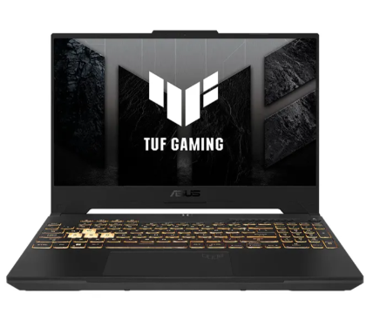 | Alkosto | https://www.alkosto.com/computador-portatil-gamer-asus-tuf-gaming-156-pulgadas-fx507vu-intel-core-i7-ram-16gb-disco-ssd-1-tb-ssd-gris/p/4711387556658 | ASUS TUF Gaming FX507VU Portatil | 4,705,041.18 | 893,957.82 | 5,598,999.00 | 5,598,999.00 | Contado | Computador Portátil Gamer ASUS TUF Gaming 15.6" Pulgadas FX507VU - Intel Core i7 - RAM 16GB - Disco SSD 1 TB SSD - GrisLa ASUS TUF Gaming F15 es un resistente portátil gamer que te entregará todo lo que necesitas para ganar, gracias a su pantalla de alta velocidad, sistema térmico mejorado y batería de alta duración. Su resistencia certificada bajo un estándar de pruebas de grado militar le permite resistir todos los desafíos del día a día e incluso situaciones ambientales extremas como altas y bajas temperaturas, altos niveles de presión y altos niveles de humedad atmosférica. ¡Cómpralo ya!Disipación de calor optimizada con 4 salidas de aire Carga rápida permite llevar la batería al 50% de carga en 30 minutos Mayor vida útil con certificación de grado Militar 810H Diseño mas delgado y liviano con tan solo 1.99 mm y 2,2Kg Xbox Game pass por 3 meses incluido
Nº2 |  | 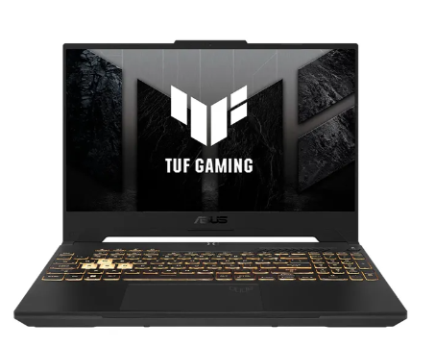 | Alkomprar | https://www.alkomprar.com/computador-portatil-gamer-asus-tuf-gaming-156-pulgadas-fx507vu-intel-core-i7-ram-16gb-disco-ssd-1-tb-ssd-gris/p/4711387556658 | ASUS TUF Gaming FX507VU Portatil | 4,705,042.02 | 893,957.98 | 5,599,000.00 | 5,599,000.00 | Contado | Computador Portátil Gamer ASUS TUF Gaming 15.6" Pulgadas FX507VU - Intel Core i7 - RAM 16GB - Disco SSD 1 TB SSD - GrisMarca del Procesador INTEL Tipos de Discos que Incluye Disco Estado Solido (SSD) Procesador Intel Core I7 Capacidad de Disco Estado Solido SSD 1 TB Modelo del Procesador Intel Core i7 13620H Velocidad del Procesador 2.4 GHz Número de Núcleos (más núcleos más multitareas) 10 Nucleos Velocidad del Procesador 2.4 GHz (24M Cache, up to 4.9 GHz, 10 cores: 6 P-cores and 4 E-cores) Memoria RAM 16 GB Sistema Operativo Windows Version Sistema Operativo Windows 11 Home - ASUS recomienda Windows 11 Pro para empresas Imagen y Pantalla Tamaño Pantalla 15.6 Pulgadas Tarjeta Grafica GeForce® RTX 4050 Resolucion Pantalla Full HD Modelo Tarjeta de Video/Grafica GeForce RTX 4050 6GB GDDR6 Marca Tarjeta de Video/Grafica NVIDIA Conectividad Fuentes de Alimentacion de Energia Batería Recargable Interna Energía Eléctrica Tipos de Puertos Entradas y Salidas Puerto HDMI 2.1 Puerto LAN/Ethernet Puerto USB 3.2 Puerto USB Tipo C Salida de Audífonos Thunderbolt 4 Opciones de Conectividad Bluetooth Conexión Con Cable USB WiFi Otras Tecnologias de Conectividad RJ45 No. Puertos HDMI 1 Puertos No. Puertos LAN Ethernet 1 Puertos No. Puertos USB 2 Puertos No. Puertos USB tipo C 2 Puertos No. Salidas de Audio 1 Puertos Características Técnicas Duracion de la Bateria 8 Horas Aproximadas Características Físicas Tonalidad de Color Gris Peso 2.2 Kilogramos Unidad CD/DVD Integrada No tiene Unidad de CD/DVD Integrada Caracteristicas del Teclado Alfanumérico Diseño Ergonómico Retroiluminado Resolucion Camara WEB 720p HD Detalles del Producto Nivel de Tareas a Realizar Avanzado Caracteristicas Especiales Cámara WEB Integrada Información Adicional Relevante Linea Modelo Referencia FX507VU-LP185W Software Incluidos McAfee® 30 días de prueba gratuita / Xbox Game Pass U
Nº 3 |  |  | Falabella | https://www.falabella.com.co/falabella-co/product/72910291/Portatil-ASUS-TUF-Gaming-F15-GeForce-RTX-4050-Intel-Core-i7-16GB-de-RAM-1TB-SSD-de-almacenamiento-Windows-11-15.6-Pulgadas-FX507VU-LP185W-Computador-portatil-Gamer/72910291 | ASUS TUF Gaming FX507VU Portatil | 6,218,403.36 | 1,181,496.64 | 7,399,900.00 | 7,399,900.00 | Contado | Portátil ASUS TUF Gaming F15 | GeForce RTX 4050 | Intel Core i7 | 16GB de RAM | 1TB SSD de almacenamiento | Windows 11 |15.6 Pulgadas | FX507VU-LP185W | Computador portátil GamerProcesador: Intel core i7 Memoria RAM: 16GB Unidad de estado sólido SSD: 1TB Resolución de la pantalla: FHD (1.920 x 1.080) Tamaño de la pantalla: 15.6 pulgadas Disco duro HDD: No aplica Núcleos del procesador: Deca core Memoria total (RAM + Intel Optane): 16GB Velocidad de procesamiento (GHz): 2.4 GHz Velocidad máxima del procesador: 4.9 GHz Modelo del procesador: Intel® Core¿ i7-13620H Generación del procesador: 13° RAM expandible: Sí Capacidad de la tarjeta de video: 6GB Características de la pantalla: FHD Pantalla touch: No Tipo de teclado: Luminoso Idioma del teclado: Español Sistema de audio: Dolby Atmos Duración aproximada de la batería: Hasta 8 horas de batería Entradas HDMI: 1 Entradas USB: 2 Unidad óptica: No Cámara Web: Sí Conexión Bluetooth: Sí Conectividad: Wifi 6 Alto: 35.4 cm Ancho: 25.1 cm Profundidad: 2.24 cm Peso del producto: 2.20 kg Incluye accesorios: No Sistema operativo: Windows 11 Marca: ASUS Modelo: FX507VU-LP185W Tipo: Gamers Hecho en: China Garantía del proveedor: 1 año

Presupuestos (a) | Logo Proveedor | Imagen Producto | Empresa (Nombre fiscal de la empresa) | Nº de CUIT, Dirección, Teléfono (Datos de la empresa) | Descripción del bien/ servicio (b) Características de los bienes/ servicios | Importe Unitario (moneda nacional) | Importe Total IVA incluido (moneda nacional) | Importe Total (moneda extranjera) | Tipo de cambio | Forma de Pago (Contado o Cheque) | Observaciones (se debe incluir toda aquella característica que no ha sido posible incluir anteriormente)
Nº 1 |  | 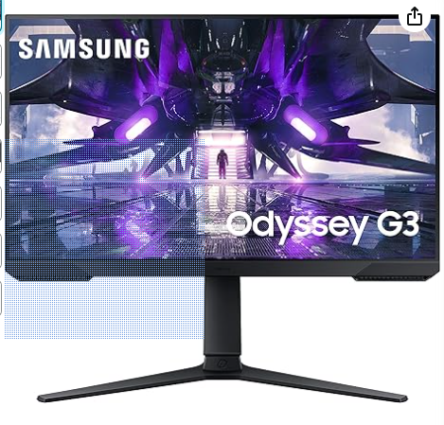 | Amazon | https://www.amazon.com/-/es/computadora-pulgadas-videojuegos-ajustable-LS27AG302NNXZA/dp/B096MYB899/ref=sr_1_6?__mk_es_US=%C3%85M%C3%85%C5%BD%C3%95%C3%91&dib=eyJ2IjoiMSJ9.vTJwBifQ8XH9sfxxy305Z4rfFOmW7FSpD2lYBfFhqQDCVPL2FWvlwDT5ViaCL9YzI3U_qudT_QsMpAxB_d_p3Rpzq7yN86Q0xPWhhZLMTVJLQ6-HeghwNBoc41aCdFUsE_c_IXdEFhK00VdK84VA0NoezsPIN2BbB-ggeeXeIaYQZJ7fyxD0OxIUn5SUMAL_Vjjg6d5_RskXxqiy4gGklUpoWzBNO9SExJKYges0pjUsUZjz3RmcqkTtIR3zBG3mH2xhD31uHXTSADXwA8KG1wjc4NlWFy8-IG1vhbSM1h0.umtckb_qIvF2OSn1a3iK8i7EZtdKQexM9KvmDIDabwg&dib_tag=se&keywords=pantallas%2Bpc&qid=1722047639&s=amazon-devices&sr=1-6&th=1 | Monitor SAMSUNG Gamer 27 | 130 | 0.00 | 130 | 524,160.00 | Contado | SAMSUNG Odyssey G30A Monitor de computadora de 27 pulgadas para videojuegos, pantalla LED FHD, 144 Hz, 1 ms, FreeSync Premium, ajustable, diseño sin bordes (LS27AG302NNXZA), negroFrecuencia de actualización Express de 144 Hz: obtén más del doble de tu posible producción de cuadros con el monitor de videojuegos Samsung Odyssey G30A; con una frecuencia de actualización supersuave de 144 Hz, nunca querrás volver a una pantalla de computadora tradicional. Rápido tiempo de respuesta de 1 ms: una fracción de un segundo puede ser la diferencia entre ganar o perder; con el tiempo de respuesta MPRT de 1 ms del G30A, puedes estar seguro de que estás recibiendo la información correcta, lo más rápido posible. Videojuego en Full HD: el modo Eye Saver y la tecnología Flicker Free protegen la visión del estrés y la fatiga; es perfecto para escenarios de maratón de videojuegos y jugadores competitivos intensos. Soporte FreeSync Premium: la caída en cuadros significan dejar caer las posibilidades de superar a los líderes; con el soporte FreeSync Premium, el G30A coincide con cada cuadro de tu tarjeta gráfica, por lo que nunca te quedarás corto de un momento a otro. Posicionamiento perfecto: con su soporte de altura ajustable, puedes rotar, inclinar, girar y ajustar hacia arriba y hacia abajo el monitor para colocarlo exactamente como necesites. Con la capacidad de montaje VESA, puedes montar el Odyssey G30A como y donde quieras.
Nº2 |  | 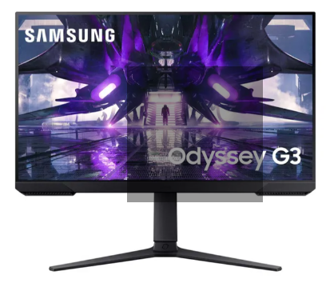 | Alkosto | https://www.alkosto.com/monitor-samsung-gamer-27-pulgadas-g320nl-negro/p/8806094143379?fuente=google&medio=cpc&campaign=AK_COL_MAX_PEF_CPC_AON_COMP_TLP_Computadores-Brand-AON_PAC&keyword=&gad_source=1&gclid=CjwKCAjwko21BhAPEiwAwfaQCBzd6diguPaE21hat4o1jWPwFecftzi3EBvYZ7vqkgwlc3xsdItb8RoC3yAQAvD_BwE | Monitor SAMSUNG Gamer 27 | 840,252 | 159,648 | 999,900 | 999,900.00 | Contado | Monitor SAMSUNG Gamer 27" pulgadas G320NL NegroImagen y Pantalla Tipo de Pantalla LED Resolucion Pantalla FHD Diseño de la pantalla Plano Tamaño Pantalla 27 Pulgadas Tamaño Pantalla 61.8 Centímetros Contraste 3,000:1(Typ.) Velocidad de Respuesta del Monitor 1 Milisegundos Conectividad Fuentes de Alimentacion de Energia Energía Eléctrica Tipos de Puertos Entradas y Salidas Puerto Display Port Puerto HDMI Salida de Audífonos Opciones de Conectividad Conexión Con Cable Otras Tecnologias de Conectividad N/A Características Físicas Tonalidad de Color Negro Detalles del Producto Uso Gaming Hogar Información Adicional Relevante Linea Modelo Referencia LS27AG320NLXZL Qué incluye el producto Cable de poder, Cable DP Garantía 36 Meses Sus 165Hz eliminan el retraso una experiencia ultrafluida con 1ms la accion fluye como en la vida real. AMD FreeSync Premium, experiencia de juego sin interrupción Stand ergonómico con ajuste en altura, inclinación y pivote Diseño sin bisel para un ambiente de juego amplio Resumen del producto Monitor SAMSUNG Gaming de 27" pulgadas, con tasa de actualización de 165Hz, tiempo de respuesta de 1ms, AMD Freesync premium y soporte ergonómico. Maximo desempeño para la mejor experiencia de juego. Lleva el tuyo ahora.
Nº 3 |  | 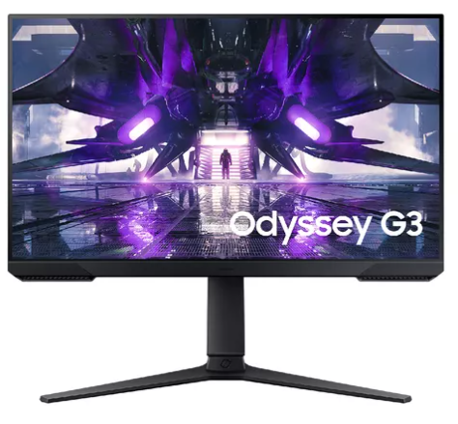 | Tecnoplaza | https://www.tecnoplaza.com.co/MCO-2407273434-monitor-gamer-samsung-odyssey-g3-24-fhd-freesync-165hz-1ms-_JM?variation=180581071282&gad_source=1&gclid=CjwKCAjwko21BhAPEiwAwfaQCHh2uclFvVSqqT179S7OQuhL6sTY4XnVi_gjwJamXjzOXyZx5MviDhoC3AgQAvD_BwE | Monitor SAMSUNG Gamer 27 | 562,185 | 106,815 | 669,000 | 669,000.00 | Contado | Monitor Gamer Samsung Odyssey G3 24 Fhd Freesync 165hz 1msMonitor Gamer Samsung Odyssey G3 24 FHD Freesync 165hz 1ms G320NL Reacciona en tiempo real Frecuencia de actualización de 165 Hz Derrota a todos los enemigos, incluso a altas velocidades. La frecuencia de actualización de 165 Hz elimina el retraso y el desenfoque de movimiento para que disfrutes de un juego emocionante con una acción ultrafluida. Mide las reacciones en milisegundos Tiempo de respuesta de 1 ms (MPRT) Haz que cada movimiento cuente con un tiempo de respuesta de 1 ms 1ms(MPRT). Los pixeles de la pantalla cambian de color con una respuesta casi instantánea, lo que permite que la acción rápida fluya con la precisión del mundo real. Tu actuación en la pantalla será tan rápida como tus propios reflejos. flujo ininterrumpido del juego AMD FreeSync Premium Juega sin esfuerzo y sin complicaciones. AMD FreeSync Premium cuenta con una tecnología de sincronización adaptable que reduce el desgarro de la pantalla, el parpadeo y la latencia de entrada. Además, la baja compensación de velocidad de fotogramas garantiza que cada escena fluya sin problemas. ======|| ESPECIFICACIONES DETALLADAS ||====== TAMAÑO DE PANTALLA (CLASE) 24 PLANO/CURVO Plano TAMAÑO DE PANTALLA ACTIVA (HXV) (MM) 525.89mm x 295.81mm RELACIÓN DE ASPECTO 16:9 TIPO DE PANEL VA BRILLO (TÍPICO) 250 cd/m BRILLO (MIN) 200 cd/m RADIO DE CONTRASTE ESTÁTICO 3,000:1(Typ.) CONTRAST RATIO (DYNAMIC) MEGA RESOLUCIÓN FHD (1,920 x 1,080) TIEMPO DE RESPUESTA 1ms(MPRT) ANGULO DE VISIÓN (H/V) 178°(H)/178°(V) SOPORTE DE COLOR Max 16.7M GAMA DE COLORES (NTSC 1976) 72% FRECUENCIA DE ACTUALIZACIÓN Max 165Hz ECO SAVING PLUS Yes MODO PROTECCIÓN VISUAL Sí FLICKER FREE Sí MODO JUEGO Sí CERTIFICACIÓN DE WINDOWS Windows 10 FREESYNC FreeSync Premium G-SYNC N/A OFF TIMER PLUS Sí ECUALIZADOR NEGRO Sí OPTIMIZADOR DE FRECUENCIA DE ACTUALIZACIÓN Sí ======|| GARA

 |  |  |  |  |  | 999.900.00

Presupuestos (a) | Logo Proveedor | Imagen Producto | Empresa (Nombre fiscal de la empresa) | Nº de CUIT, Dirección, Teléfono (Datos de la empresa) | Descripción del bien/ servicio (b) Características de los bienes/ servicios | Importe Unitario (moneda nacional) | Importe Total IVA incluido (moneda nacional) | Importe Total (moneda extranjera) | Tipo de cambio | Forma de Pago (Contado o Cheque) | Observaciones (se debe incluir toda aquella característica que no ha sido posible incluir anteriormente)
Nº 1 |  | 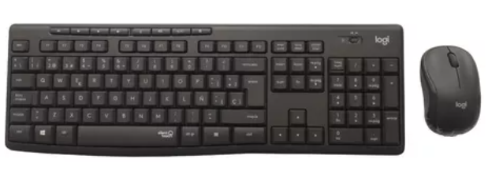 | MercadoLibre | https://articulo.mercadolibre.com.co/MCO-583444472-combo-inalambrico-logitech-mk295-teclado-y-mouse-silencioso-_JM?searchVariation=variationID#polycard_client=search-nordic&position=6&search_layout=stack&type=item&tracking_id=e3c54af8-2103-41a4-8f38-0e75e310fbc1 | LOGITECH MK295 | 105,042.02 | 19,957.98 | 125,000.00 | 125,000.00 | CONTADO | Combo Inalambrico Logitech Mk295 Teclado Y Mouse SilenciosoCaracterísticas del producto Características principales Marca Logitech Modelo MK295 Idioma del teclado Español Color Del Mouse Negro Otros Modelo detallado MK295 Modelo del teclado mk295 Modelo del mouse mk295 Color de la retroiluminación del teclado no aplica Color de la retroiluminación del mouse No aplica Tipo de sensor del mouse Óptico Resolución del sensor del mouse 1000 dpi Incluye mouse pad No Incluye audífonos No Incluye parlantes No Incluye batería Sí Es inalámbrico Sí Es recargable No Es gamer No Es teclado para una mano No Arquitectura del teclado Mecánico Conexión del teclado USB Altura del teclado 18 mm Ancho del teclado 441 mm Profundidad del teclado 149 mm Peso del teclado 498 g Alcance inalámbrico del teclado 10 m Cantidad de teclas del teclado 105 Con conexión bluetooth para teclado No Con reposa muñeca No Con teclas anti-ghost No Conexión del mouse USB Altura del mouse 39 mm Ancho del mouse 60 mm Profundidad del mouse 99 mm Peso del mouse 75.2 g Alcance inalámbrico del mouse 10 m Cantidad de botones del mouse 3 Con conexión bluetooth para mouse No Es resistente a salpicaduras Sí Consolas de juegos compatibles PlayStation 4 Sistemas operativos compatibles Windows 7 y versiones superiores, Chrome OS
Nº2 |  | 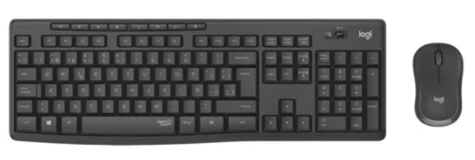 | Logitech | https://www.logitechstore.com.co/MCO-2455679282-combo-inalambrico-logitech-mk295-silencioso-teclado-y-mouse-_JM#position%3D1%26search_layout%3Dstack%26type%3Ditem%26tracking_id%3D26730c14-9e54-468e-ac5e-97be5a11418c | LOGITECH MK295 | 109,159.66 | 20,740.34 | 129,900.00 | 129,900.00 | CONTADO | COMBO INALÁMBRICO LOGITECH MK295, SILENCIOSO TECLADO Y MOUSECaracterísticas principales Marca Logitech Modelo 920-009792 Idioma del teclado Español España Layout QWERTY Otros Modelo detallado: MK295 Modelo del teclado: K295 Modelo del mouse: M295 Color de la retroiluminación del teclado: NA Color de la retroiluminación del mouse: NA Tipo de switch del teclado: Membrana Tipo de sensor del mouse: Óptico Tecnología del sensor: Óptico Resolución del sensor del mouse: 2000 dpi Incluye mouse pad: No Incluye audífonos: No Incluye parlantes: No Incluye batería: Sí Es inalámbrico: Sí Es recargable: No Es gamer: No Es teclado para una mano: No Arquitectura del teclado: Mecánico Conexión del teclado: USB Altura del teclado: 18 mm Ancho del teclado: 441 mm Profundidad del teclado: 149 mm Peso del teclado: 498 g Alcance inalámbrico del teclado: 10 m Cantidad de teclas del teclado: 105 Con conexión bluetooth para teclado: No Con reposa muñeca: No Con teclas anti-ghost: No Conexión del mouse: USB Altura del mouse: 39 mm Ancho del mouse: 60 mm Profundidad del mouse: 99 mm Peso del mouse: 75.2 g Alcance inalámbrico del mouse: 10 m Cantidad de botones del mouse: 3 Con conexión bluetooth para mouse: No Es resistente a salpicaduras: Sí Consolas de juegos compatibles: PlayStation 4 Sistemas operativos compatibles: Chrome OS, Windows 7 y versiones superiores
Nº 3 |  | 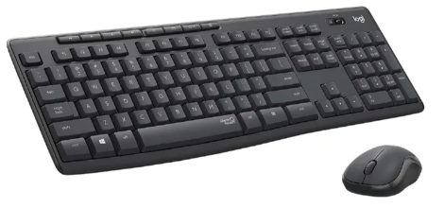 | alkosto | https://www.alkosto.com/combo-logitech-inalambrico-teclado-mouse-mk295/p/097855161055 | LOGITECH MK295 | 100,756.30 | 19,143.70 | 119,900.00 | 119,900.00 | CONTADO | Combo LOGITECH Inalámbrico Teclado + Mouse MK295Especificaciones Características Físicas Tonalidad de Color Negro Gris Uso Computadores Información Adicional Relevante Linea Modelo Referencia MK295 Qué incluye el producto Teclado con 2 baterías AAA<br>Mouse con 1 batería AA<br>Receptor USB<br>Documentación del usuario GarantíaCaracterísticas destacadas Trabaja con menos distracciones Confort en tamaño normal. Confortable mouse compacto Tecnología inalámbrica sin demoras Baterías de larga duración Resumen del producto MENOS RUIDO, MÁS CONCENTRACIÓN Mantén la concentración en tu trabajo, sin distracciones. La combinación inalámbrica silenciosa Logitech MK295 incluye SilentTouch, una tecnología exclusiva de Logitech que elimina más del 90% del ruido producido por teclados y mouse. Ofrece la misma sensación de click y escritura que la mejor combinación de todas y sin molestos ruidos al hacer click o escribir. 12 Meses

Software cliente
Cuadro Comparativo de Cotizaciones

Presupuestos (a) | Logo Proveedor | Imagen Producto | Empresa (Nombre fiscal de la empresa) | Nº de CUIT, Dirección, Teléfono (Datos de la empresa) | Descripción del bien/ servicio (b) Características de los bienes/ servicios | Importe Unitario (moneda nacional) | Importe Total IVA incluido (moneda nacional) | Importe Total (moneda extranjera) | Tipo de cambio | Forma de Pago (Contado o Cheque) | Observaciones (se debe incluir toda aquella característica que no ha sido posible incluir anteriormente)
Nº 1 |  |  | microsoft | https://www.microsoft.com/es-co/microsoft-365/business/compare-all-microsoft-365-business-products | Microsoft 365 Business Premium - suscripción mensua licencia dolares | 22.00 | 0.00 | 22 | 88,704.00 | CONTADO | Administración de identidad y acceso avanzada Protección mejorada frente a ciberamenazas contra virus y ataques de phishing Protección de dispositivos y puntos de conexión de grado empresarial Descubre, clasifica y protege información confidencial Copilot para Microsoft 365 está disponible como complementoServicios seguros en la nube y aplicaciones de escritorio, web y móviles
Nº2 |  |  | senetic | https://www.senetic.es/product/CFQ7TTC0LCHC-0002_P1MP1M | Microsoft 365 Business Premium - suscripción mensua licencia dolares | 27.52 | 0.00 | 28 | 120,647.68 | CONTADO | Administración de identidad y acceso avanzada Protección mejorada frente a ciberamenazas contra virus y ataques de phishing Protección de dispositivos y puntos de conexión de grado empresarial Descubre, clasifica y protege información confidencial Copilot para Microsoft 365 está disponible como complementoServicios seguros en la nube y aplicaciones de escritorio, web y móviles
Nº 3 |  |  | gestionsystem | https://gestionsystem.com.co/planes-business-microsoft-365/ | Microsoft 365 Business Premium - suscripción mensua licencia dolares | 20.00 | 0.00 | 20.00 | 80,640.00 | CONTADO | Administración de identidad y acceso avanzada Protección mejorada frente a ciberamenazas contra virus y ataques de phishing Protección de dispositivos y puntos de conexión de grado empresarial Descubre, clasifica y protege información confidencial Copilot para Microsoft 365 está disponible como complementoServicios seguros en la nube y aplicaciones de escritorio, web y móviles

Presupuestos (a) | Logo Proveedor | Imagen Producto | Empresa (Nombre fiscal de la empresa) | Nº de CUIT, Dirección, Teléfono (Datos de la empresa) | Descripción del bien/ servicio (b) Características de los bienes/ servicios | Importe Unitario (moneda nacional) | Importe Total IVA incluido (moneda nacional) | Importe Total (moneda extranjera) | Tipo de cambio | Forma de Pago (Contado o Cheque) | Observaciones (se debe incluir toda aquella característica que no ha sido posible incluir anteriormente)
Nº 1 |  | 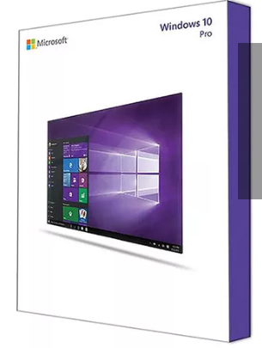 | TecnoPlaza | https://www.tecnoplaza.com.co/MCO-916432133-licencia-windows-10-professional-equipo-nuevo-_JM | Windows 10 Pro | 629,412 | 119,588.24 | 749,000.00 | 749,000.00 | CONTADO | Licencia Windows 10 Professional Equipo Nuevo, Ideal para empresas: Unirse a un dominio, cifrado mejorado, inicio de sesión remoto y aplicaciones en la tienda Windows.
Nº2 |  | 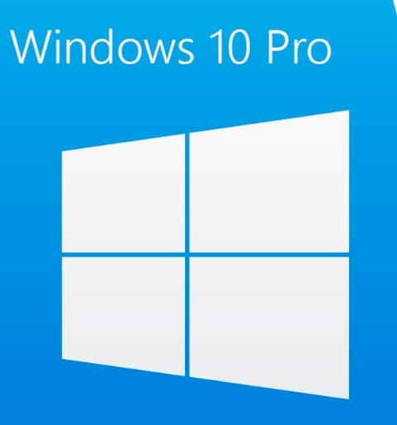 | Pcware | https://www.pcware.com.co/windows-10-pro | Windows 10 Pro | 587,395 | 111,605.04 | 699,000.00 | 699,000.00 | CONTADO | Windows 10 Profesional | Sistema Operativo Para Computadores Y Portatiles Empresariales-OEM
Nº 3 |  | 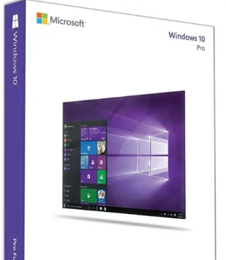 | Compudemano | https://www.compudemano.com/producto/microsoft-windows-10-pro/ | Windows 10 Pro | 646,975 | 122,925.21 | 769,900.00 | 769,900.00 | CONTADO | Microsoft Windows 10 Pro (Licencia Virtual Vitalicia)

Presupuestos (a) | Logo Proveedor | Imagen Producto | Empresa (Nombre fiscal de la empresa) | Nº de CUIT, Dirección, Teléfono (Datos de la empresa) | Descripción del bien/ servicio (b) Características de los bienes/ servicios | Importe Unitario (moneda nacional) | Importe Total IVA incluido (moneda nacional) | Importe Total (moneda extranjera) | Tipo de cambio | Forma de Pago (Contado o Cheque) | Observaciones (se debe incluir toda aquella característica que no ha sido posible incluir anteriormente)
Nº 1 |  | 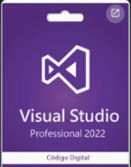 | Microsoft | https://visualstudio.microsoft.com/es/vs/pricing/?tab=Empresa | Visual Studio 2024 Professional | 45 | 0.00 | 45 | 181,440.00 | CONTADO | Licencia por mes 1 por equipo Editor de código fuente independiente que se ejecuta en Windows, macOS y Linux. La elección principal para desarrolladores web y JavaScript, con extensiones para admitir casi cualquier lenguaje de programación.
Nº2 |  | 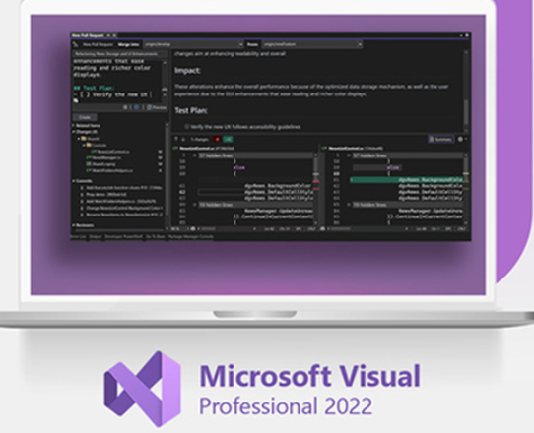 | stacksocial | https://www.stacksocial.com/sales/microsoft-visual-studio-professional-2022 | Visual Studio 2024 Professional | 44.99 | 0.00 | 45 | 181,399.68 | CONTADO | Licencia por mes 1 año equipo. Visual Studio Professional 2022 es un entorno de desarrollo con todas las funciones que los desarrolladores de todo el mundo conocen y adoran. Nuestro primer IDE de 64 bits facilita el trabajo con proyectos aún más grandes y cargas de trabajo más complejas.
Nº 3 |  |  | licenciadigitalmx | https://licenciadigital.mx/shop/empresas/microsoft-visual-studio-2022-profesional-licencia-digital/ | Visual Studio 2024 Professional | 1,679 | 0.00 | 1,680.00 | 367,012.80 | CONTADO | Licencia por mes 1 año equipos comprada en pesos mexicanos. Visual Studio permite a los desarrolladores crear sitios y aplicaciones web, así como servicios web en cualquier entorno compatible con la plataforma .NET. Así, se pueden crear aplicaciones que se comuniquen entre estaciones de trabajo, páginas web, dispositivos móviles, videoconsolas, entre otros.

Presupuestos (a) | Logo Proveedor | Imagen Producto | Empresa (Nombre fiscal de la empresa) | Nº de CUIT, Dirección, Teléfono (Datos de la empresa) | Descripción del bien/ servicio (b) Características de los bienes/ servicios | Importe Unitario (moneda nacional) | Importe Total IVA incluido (moneda nacional) | Importe Total (moneda extranjera) | Tipo de cambio | Forma de Pago (Contado o Cheque) | Observaciones (se debe incluir toda aquella característica que no ha sido posible incluir anteriormente)
Nº 1 |  |  | MongoDB | https://www.mongodb.com/es/pricing | mongodb | 57 | 0.00 | 57 | 229,824.00 | CONTADO | Mongo db La plataforma de datos para desarrolladores de múltiples nubes disponible en AWS, Azure y Google Cloud
Nº2 |  |  | ComparaSoftware | https://www.comparasoftware.es/mongodb | mongodb | 53 | 0.00 | 53 | 232,617.00 | CONTADO | mongodb El MongoDB es una base de datos orientada a documentos. En otras palabras, en vez de guardar los datos en registros, guarda los datos en documentos. Estos documentos son almacenados en BSON, que es una representación binaria de JSON.
Nº 3 |  |  | GetApp | https://getapp.es/software/121771/mongodb | mongodb | 57 | 0.00 | 57.00 | 229,824.00 | CONTADO | MongoDB es un software de gestión de bases de datos que está diseñado para organizaciones de distintos sectores, como medios de comunicación, tecnología, atención médica, comercio minorista, hostelería, telecomunicaciones, finanzas, educación, energía y servicios públicos. Ayuda a los desarrolladores a crear aplicaciones y cuenta con herramientas integradas para visualizar, manipular y analizar datos.

Presupuestos (a) | Logo Proveedor | Imagen Producto | Empresa (Nombre fiscal de la empresa) | Nº de CUIT, Dirección, Teléfono (Datos de la empresa) | Descripción del bien/ servicio (b) Características de los bienes/ servicios | Importe Unitario (moneda nacional) | Importe Total IVA incluido (moneda nacional) | Importe Total (moneda extranjera) | Tipo de cambio | Forma de Pago (Contado o Cheque) | Observaciones (se debe incluir toda aquella característica que no ha sido posible incluir anteriormente)
Nº 1 |  |  | cPanel | https://cpanel.net/pricing/ | Hosting Licencia cPanel | 17.49 | 0.00 | 17.49 | 70,519.68 | CONTADO | Licencia mensual de cPanel Adecuado para pequeñas empresas, autónomos o cualquier persona que necesite una sola cuenta de alojamiento.
Nº2 |  |  | LatinoamericaHosting | https://www.latinoamericahosting.com.co/hosting/?gad_source=1&gclid=Cj0KCQjwtZK1BhDuARIsAAy2VzuNUssStUtf-PKXYiPiQFuJPeALWXJAksHb2cwSpQI0bB1xVlp99IIaAgf9EALw_wcB | Hosting Licencia cPanel | 67,226.89 | 12,773.11 | 80,000.00 | 80,000.00 | CONTADO | Licencia anual de cPanel con Panel de control cPanel, Servidor LiteSpeed, Imunify360, JetBackup, MailChannels, CloudFlare, Selector de PHP, CloudLinux, Certificados SSL Gratis, Softaculous Premium, Discos SSD NVMe, MagicSPAM. Espacio en disco: 10GB Transferencia: 500GB Dominios soportados: 1 Subdominios: Ilimitados Cuentas de email: 10 Cuentas FTP: Ilimitadas Bases de datos: 2
Nº 3 |  |  | Hostinger | https://www.hostinger.co/cpanel-hosting | Hosting Licencia cPanel | 13,361.34 | 2,538.66 | 15,900.00 | 15,900.00 | CONTADO | Licencia mensual de cPanel con 50 sitios web, 30 GB de almacenamiento SSD, 1 TB de ancho de banda, Bases de datos MySQL ilimitadas, Usuarios FTP ilimitados, Instalador automático de 1 clic, Protección DDoS de Cloudflare, Envíos por Cloud SMTP, Copias de seguridad automáticas, Acceso SSH, Certificado SSL gratis, Atención 24/7

Software sistema
Cuadro Comparativo de Cotizaciones

Presupuestos (a) | Logo Proveedor | Imagen Producto | Empresa (Nombre fiscal de la empresa) | Nº de CUIT, Dirección, Teléfono (Datos de la empresa) | Descripción del bien/ servicio (b) Características de los bienes/ servicios | Importe Unitario (moneda nacional) | Importe Total IVA incluido (moneda nacional) | Importe Total (moneda extranjera) | Tipo de cambio | Forma de Pago (Contado o Cheque) | Observaciones (se debe incluir toda aquella característica que no ha sido posible incluir anteriormente)
Nº 1 |  |  | kaspersky | https://latam.kaspersky.com/home-security?reseller=es-LA_birthday-24-lf_acq_ona_sem_bra_onl_b2c_google_ppc-ad_______&utm_content=ppc-ad|generic&utm_source=google&utm_medium=cpc&utm_campaign=DM_B2C_LATAM_NOLA_PPC_Google_LF_SP-CO_B_KWD_EXA_Brand_Pure&gad_source=1&gclid=CjwKCAjwko21BhAPEiwAwfaQCE9MUDAtJ_YY_Frf9RcqzkMAPZK2j34jp7rroODz1Jko4-5vIeZ7mBoCeekQAvD_BwE | Antivirus digital Kaspersky Premium + soporte TI | 35.99 | 0.00 | 35.99 | 146,538.00 | Contado | Protección avanzada contra virus + control de filtración de datos en tiempo real, Máxima privacidad con VPN ilimitada, gestor de contraseñas y bóveda de documentos, Asistencia informática de primera calidad significa que nuestros expertos solucionan cualquier problema nuevo o existente por usted, Protección de identidad, Soporte de TI remoto: Soporte premium para clientes premium: Evíta preocupaciones y obtén asistencia por parte de nuestro equipo especializado., Navegación privada e ininterrumpida, Protección de datos personales y de pago, VPN rápida e ilimitada, Limpiador y control de estado de discos duros, Optimización del rendimiento, Entretenimiento ininterrumpido
Nº2 |  | 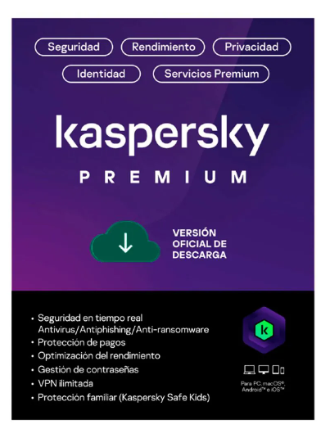 | panamericana | https://www.panamericana.com.co/antivirus-digital-kaspersky-premium-soporte-ti-para-1-dispositivo-1-cuenta-kpm-por-1-ano-659443/p | Antivirus digital Kaspersky Premium + soporte TI | 127,857.14 | 24,292.86 | 152,150.00 | 152,150.00 | Contado | Protección avanzada contra virus + control de filtración de datos en tiempo real, Máxima privacidad con VPN ilimitada, gestor de contraseñas y bóveda de documentos, Asistencia informática de primera calidad significa que nuestros expertos solucionan cualquier problema nuevo o existente por usted, Protección de identidad, Soporte de TI remoto: Soporte premium para clientes premium: Evíta preocupaciones y obtén asistencia por parte de nuestro equipo especializado., Navegación privada e ininterrumpida, Protección de datos personales y de pago, VPN rápida e ilimitada, Limpiador y control de estado de discos duros, Optimización del rendimiento, Entretenimiento ininterrumpido
Nº 3 |  | 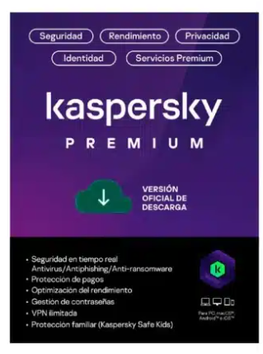 | technologystore2006 | https://technologystore2006.com/producto/renovacion-licencia-kaspersky-premium-3-usuarios-12-meses/ | Antivirus digital Kaspersky Premium + soporte TI | 130,252.10 | 24,747.90 | 155,000.00 | 155,000.00 | Contado | Protección avanzada contra virus + control de filtración de datos en tiempo real, Máxima privacidad con VPN ilimitada, gestor de contraseñas y bóveda de documentos, Asistencia informática de primera calidad significa que nuestros expertos solucionan cualquier problema nuevo o existente por usted, Protección de identidad, Soporte de TI remoto: Soporte premium para clientes premium: Evíta preocupaciones y obtén asistencia por parte de nuestro equipo especializado., Navegación privada e ininterrumpida, Protección de datos personales y de pago, VPN rápida e ilimitada, Limpiador y control de estado de discos duros, Optimización del rendimiento, Entretenimiento ininterrumpido

Presupuestos (a) | Logo Proveedor | Imagen Producto | Empresa (Nombre fiscal de la empresa) | Nº de CUIT, Dirección, Teléfono (Datos de la empresa) | Descripción del bien/ servicio (b) Características de los bienes/ servicios | Importe Unitario (moneda nacional) | Importe Total IVA incluido (moneda nacional) | Importe Total (moneda extranjera) | Tipo de cambio | Forma de Pago (Contado o Cheque) | Observaciones (se debe incluir toda aquella característica que no ha sido posible incluir anteriormente)
Nº 1 |  |  | MongoDB | https://www.mongodb.com/es/pricing | mongodb | 57 | 0.00 | 57 | 229824.00 | CONTADO | Mongo db La plataforma de datos para desarrolladores de múltiples nubes disponible en AWS, Azure y Google Cloud
Nº2 |  |  | ComparaSoftware | https://www.comparasoftware.es/mongodb | mongodb | 53 | 0.00 | 53 | 232617.00 | CONTADO | mongodb El MongoDB es una base de datos orientada a documentos. En otras palabras, en vez de guardar los datos en registros, guarda los datos en documentos. Estos documentos son almacenados en BSON, que es una representación binaria de JSON.
Nº 3 |  |  | GetApp | https://getapp.es/software/121771/mongodb | mongodb | 57 | 0.00 | 57.00 | 229824.00 | CONTADO | MongoDB es un software de gestión de bases de datos que está diseñado para organizaciones de distintos sectores, como medios de comunicación, tecnología, atención médica, comercio minorista, hostelería, telecomunicaciones, finanzas, educación, energía y servicios públicos. Ayuda a los desarrolladores a crear aplicaciones y cuenta con herramientas integradas para visualizar, manipular y analizar datos.

Presupuestos (a) | Logo Proveedor | Imagen Producto | Empresa (Nombre fiscal de la empresa) | Nº de CUIT, Dirección, Teléfono (Datos de la empresa) | Descripción del bien/ servicio (b) Características de los bienes/ servicios | Importe Unitario (moneda nacional) | Importe Total IVA incluido (moneda nacional) | Importe Total (moneda extranjera) | Tipo de cambio | Forma de Pago (Contado o Cheque) | Observaciones (se debe incluir toda aquella característica que no ha sido posible incluir anteriormente)
Nº 1 |  |  | microsoft | https://www.microsoft.com/es-co/microsoft-365/business/compare-all-microsoft-365-business-products | Microsoft 365 Empresa Premium cambio dolares | 22.00 | 0.00 | 22.00 | 88,704.00 | CONTADO | Administración de identidad y acceso avanzada Protección mejorada frente a ciberamenazas contra virus y ataques de phishing Protección de dispositivos y puntos de conexión de grado empresarial Descubre, clasifica y protege información confidencial Copilot para Microsoft 365 está disponible como complementoServicios seguros en la nube y aplicaciones de escritorio, web y móviles
Nº2 |  |  | senetic | https://www.senetic.es/product/CFQ7TTC0LCHC-0002_P1MP1M | Microsoft 365 Empresa Premium cambio dolares | 27.52 | 0.00 | 28 | 120,647.68 | CONTADO | Administración de identidad y acceso avanzada Protección mejorada frente a ciberamenazas contra virus y ataques de phishing Protección de dispositivos y puntos de conexión de grado empresarial Descubre, clasifica y protege información confidencial Copilot para Microsoft 365 está disponible como complementoServicios seguros en la nube y aplicaciones de escritorio, web y móviles
Nº 3 |  |  | gestionsystem | https://gestionsystem.com.co/planes-business-microsoft-365/ | Microsoft 365 Empresa Premium cambio dolares | 20.00 | 0.00 | 20.00 | 80,640.00 | CONTADO | Administración de identidad y acceso avanzada Protección mejorada frente a ciberamenazas contra virus y ataques de phishing Protección de dispositivos y puntos de conexión de grado empresarial Descubre, clasifica y protege información confidencial Copilot para Microsoft 365 está disponible como complementoServicios seguros en la nube y aplicaciones de escritorio, web y móviles

Presupuestos (a) | Logo Proveedor | Imagen Producto | Empresa (Nombre fiscal de la empresa) | Nº de CUIT, Dirección, Teléfono (Datos de la empresa) | Descripción del bien/ servicio (b) Características de los bienes/ servicios | Importe Unitario (moneda nacional) | Importe Total IVA incluido (moneda nacional) | Importe Total (moneda extranjera) | Tipo de cambio | Forma de Pago (Contado o Cheque) | Observaciones (se debe incluir toda aquella característica que no ha sido posible incluir anteriormente)
Nº 1 |  |  | TecnoPlaza | https://www.tecnoplaza.com.co/MCO-916432133-licencia-windows-10-professional-equipo-nuevo-_JM | Windows 10 Pro | 629,412 | 119,588.24 | 749,000.00 | 749000.00 | CONTADO | Licencia Windows 10 Professional Equipo Nuevo, Ideal para empresas: Unirse a un dominio, cifrado mejorado, inicio de sesión remoto y aplicaciones en la tienda Windows.
Nº2 |  |  | Pcware | https://www.pcware.com.co/windows-10-pro | Windows 10 Pro | 587,395 | 111,605.04 | 699,000.00 | 699000.00 | CONTADO | Windows 10 Profesional | Sistema Operativo Para Computadores Y Portatiles Empresariales-OEM
Nº 3 |  |  | Compudemano | https://www.compudemano.com/producto/microsoft-windows-10-pro/ | Windows 10 Pro | 646,975 | 122,925.21 | 769,900.00 | 769900.00 | CONTADO | Microsoft Windows 10 Pro (Licencia Virtual Vitalicia)

Presupuestos (a) | Logo Proveedor | Imagen Producto | Empresa (Nombre fiscal de la empresa) | Nº de CUIT, Dirección, Teléfono (Datos de la empresa) | Descripción del bien/ servicio (b) Características de los bienes/ servicios | Importe Unitario (moneda nacional) | Importe Total IVA incluido (moneda nacional) | Importe Total (moneda extranjera) | Tipo de cambio | Forma de Pago (Contado o Cheque) | Observaciones (se debe incluir toda aquella característica que no ha sido posible incluir anteriormente)
Nº 1 |  |  | Microsoft | https://visualstudio.microsoft.com/es/vs/pricing/?tab=Empresa | Visual Studio 2024 Professional | 45 | 0.00 | 45 | 181,440.00 | CONTADO | Licencia por mes 1 por equipo Editor de código fuente independiente que se ejecuta en Windows, macOS y Linux. La elección principal para desarrolladores web y JavaScript, con extensiones para admitir casi cualquier lenguaje de programación.
Nº2 |  |  | stacksocial | https://www.stacksocial.com/sales/microsoft-visual-studio-professional-2022 | Visual Studio 2024 Professional | 44.99 | 0.00 | 45 | 181,399.68 | CONTADO | Licencia por mes 1 año equipo. Visual Studio Professional 2022 es un entorno de desarrollo con todas las funciones que los desarrolladores de todo el mundo conocen y adoran. Nuestro primer IDE de 64 bits facilita el trabajo con proyectos aún más grandes y cargas de trabajo más complejas.
Nº 3 |  |  | licenciadigitalmx | https://licenciadigital.mx/shop/empresas/microsoft-visual-studio-2022-profesional-licencia-digital/ | Visual Studio 2024 Professional | 1,679 | 0.00 | 1,680.00 | 367,012.80 | CONTADO | Licencia por mes 1 año equipos comprada en pesos mexicanos. Visual Studio permite a los desarrolladores crear sitios y aplicaciones web, así como servicios web en cualquier entorno compatible con la plataforma .NET. Así, se pueden crear aplicaciones que se comuniquen entre estaciones de trabajo, páginas web, dispositivos móviles, videoconsolas, entre otros.

Presupuestos (a) | Logo Proveedor | Imagen Producto | Empresa (Nombre fiscal de la empresa) | Nº de CUIT, Dirección, Teléfono (Datos de la empresa) | Descripción del bien/ servicio (b) Características de los bienes/ servicios | Importe Unitario (moneda nacional) | Importe Total IVA incluido (moneda nacional) | Importe Total (moneda extranjera) | Tipo de cambio | Forma de Pago (Contado o Cheque) | Observaciones (se debe incluir toda aquella característica que no ha sido posible incluir anteriormente)
Nº 1 |  |  | cPanel | https://cpanel.net/pricing/ | Licencia cPanel | 17 | 0.00 | 17.49 | 70519.68 | CONTADO | Licencia mensual de cPanel Adecuado para pequeñas empresas, autónomos o cualquier persona que necesite una sola cuenta de alojamiento.
Nº2 |  |  | LatinoamericaHosting | https://www.latinoamericahosting.com.co/hosting/?gad_source=1&gclid=Cj0KCQjwtZK1BhDuARIsAAy2VzuNUssStUtf-PKXYiPiQFuJPeALWXJAksHb2cwSpQI0bB1xVlp99IIaAgf9EALw_wcB | Licencia cPanel | 67,227 | 12,773.11 | 80,000.00 | 80000.00 | CONTADO | Licencia anual de cPanel con Panel de control cPanel, Servidor LiteSpeed, Imunify360, JetBackup, MailChannels, CloudFlare, Selector de PHP, CloudLinux, Certificados SSL Gratis, Softaculous Premium, Discos SSD NVMe, MagicSPAM. Espacio en disco: 10GB Transferencia: 500GB Dominios soportados: 1 Subdominios: Ilimitados Cuentas de email: 10 Cuentas FTP: Ilimitadas Bases de datos: 2
Nº 3 |  |  | Hostinger | https://www.hostinger.co/cpanel-hosting | Licencia cPanel | 13,361 | 2,538.66 | 15,900.00 | 15900.00 | CONTADO | Licencia mensual de cPanel con 50 sitios web, 30 GB de almacenamiento SSD, 1 TB de ancho de banda, Bases de datos MySQL ilimitadas, Usuarios FTP ilimitados, Instalador automático de 1 clic, Protección DDoS de Cloudflare, Envíos por Cloud SMTP, Copias de seguridad automáticas, Acceso SSH, Certificado SSL gratis, Atención 24/7

Presupuestos (a) | Logo Proveedor | Imagen Producto | Empresa (Nombre fiscal de la empresa) | Nº de CUIT, Dirección, Teléfono (Datos de la empresa) | Descripción del bien/ servicio (b) Características de los bienes/ servicios | Importe Unitario (moneda nacional) | Importe Total IVA incluido (moneda nacional) | Importe Total (moneda extranjera) | Tipo de cambio | Forma de Pago (Contado o Cheque) | Observaciones (se debe incluir toda aquella característica que no ha sido posible incluir anteriormente)
Nº 1 |  |  | Adobe | https://www.adobe.com/la/creativecloud/plans.html?plan=individual&filter=all&promoid=PYPVPZQK&mv=other | Photoshop | 264 | 0.00 | 264.00 | 1,066,296.00 | CONTADO | LICENCIA ANUAL DOLARES El mejor software de diseño gráfico e imágenes digitales del mundo está en el núcleo de cada proyecto creativo, desde la edición y composición de fotos hasta la pintura digital, la animación y el diseño gráfico. Photoshop da vida a tus ideas en tu computadora, iPad y la web.Extras 100 GB de espacio en la nube Tutoriales paso a paso Adobe Portfolio Adobe Fonts Behance Bibliotecas Creative Cloud Acceso a las funciones más recientes 500 créditos generativos mensuales Recomendado para Edición de fotos Composición Dibujo y pintura Diseño gráfico
Nº2 |  |  | licenceDeals | https://www.licencedeals.com/products/adobe-photoshop-cc-vip-1-year-digital-licence?logged_in_customer_id=&lang=es | Photoshop | 1,919,824 | 364,766.54 | 2,284,590.45 | 2,284,590.45 | CONTADO | LICENCIA ANUAL Marca: Adobe Tipo de programa: Editor gráfico Tipo de licencia: Suscripción Período: 1 año Compatibilidad: 64-bit Idiomas: Inglés, español, danés, alemán, francés, húngaro, italiano, neerlandés, noruego, polaco, portugués de Brasil, sueco, finés, turco, ruso, ucraniano, checo, japonés, chino tradicional, chino simplificado, coreano, francés del norte de África*, hebreo de Oriente Medio**, árabe de Oriente Medio**. Adobe Fonts: Inglés, francés, alemán y japonés * La versión francesa del norte de África (Français) es una interfaz de usuario de la aplicación en francés con soporte de idioma árabe/hebreo de derecha a izquierda activado por defecto. ** Para el árabe y el hebreo, la interfaz de usuario de la aplicación está en inglés y la compatibilidad con el idioma árabe/hebreo de derecha a izquierda está activada por defecto.
Nº 3 |  |  | Zentinels | https://tienda.zentinels.net/producto/licencia-adobe-photoshop-2024-y-lightroom-2024-2-equipos/ | Photoshop | 137 | 0.00 | 136.90 | 600,854.10 | CONTADO | LICENCIA ANUAL EUROSicencia Adobe Photoshop 2024 y Lightroom 2024, totalmente original y válida durante 1 año, al obtener la licencia la puede canjear en la web oficial Adobe Redeem, cuando se canjee estará vinculada a su cuenta de Adobe durante 1 año. Versión comercial, válida para Particulares, Empresas, Profesionales y apta para su reventa. Incluye 20 GB de Adobe Photo en la nube. Además, una vez vinculada la licencia a la cuenta Adobe del usuario o cliente final, se podrá instalar e iniciar sesión en todas las aplicaciones de Creative Cloud en dos equipos simultáneos, ya sean Windows o MacOS.

Presupuestos (a) | Logo Proveedor | Imagen Producto | Empresa (Nombre fiscal de la empresa) | Nº de CUIT, Dirección, Teléfono (Datos de la empresa) | Descripción del bien/ servicio (b) Características de los bienes/ servicios | Importe Unitario (moneda nacional) | Importe Total IVA incluido (moneda nacional) | Importe Total (moneda extranjera) | Tipo de cambio | Forma de Pago (Contado o Cheque) | Observaciones (se debe incluir toda aquella característica que no ha sido posible incluir anteriormente)
Nº 1 |  |  | Adobe | https://commerce.adobe.com/store/commitment?items%5B0%5D%5Bid%5D=7C30A05FE0EC0BA92566737E720C4692&cli=doc_cloud&co=CO&lang=es | adobe Acrobat Reader | 987,840 | 187,689.66 | 1,175,530.00 | 1,175,530.00 | CONTADO | LICENCIA ANUAL Descripción general y características principales Adobe Acrobat Pro DC, es la solución más completa de PDF para el mundo actual conectado a varios dispositivos. Accede a tus archivos y herramientas esenciales de PDF y colabora con facilidad en revisiones de PDF en cualquier dispositivo. Trabaja en tu ordenador, dispositivo móvil, navegador web e incluso en tus aplicaciones favoritas de Microsoft Office.
Nº2 |  |  | Amazon | https://www.amazon.com/-/es/dp/B07Q4QZGFR/ref=sr_1_1?adgrpid=156337482943&dib=eyJ2IjoiMSJ9.H7Mv8Ah__pwHVoII4pIKfMOKuD0iqWL5WODbZI5DiVeobaKR1MTLw8vp2Fd4wDjOyWCIsptr93058aPOLYAKa-kLvkw8H3qQSbeb9dGaHfoP8FNsrOLvz_K_vdh8Q5Iiur3SkIINUegfIZgb06oPPFJozkgkZvrXmVVu3xD44YZBZoxYdfzM3JGGsz8cX2bEbrvLSnLBq073cAyGiu4cTvPbbwLRiLLKgiB2Hku8Jys._FSJIJQresJErhWhkhLr-AWgt4Nfhvgn_YITKRAF8w0&dib_tag=se&hvadid=687555298964&hvdev=c&hvlocphy=1003659&hvnetw=g&hvqmt=b&hvrand=1299989246765579500&hvtargid=kwd-100229384&hydadcr=749_1015034192&keywords=adobe+acrobat+pro&qid=1722094979&sr=8-1 | adobe Acrobat Reader | 239 | 0.00 | 239.00 | 965,321.00 | CONTADO | Licencia anual Existing subscribers must first complete current membership term before linking new subscription term Adobe Acrobat keeps you connected to your team with simple workflows across desktop, mobile, and web no matter where you’re working When you buy Acrobat DC, you will always get the newest features the moment they’re released Convert any Office file to PDF without leaving your Office application, a few clicks is all it takes using the built in Acrobat ribbon Change text and images without leaving your PDF, Edit text and images, reorder, delete, rotate PDF pages, fill and sign Create PDFs on the go: With Acrobat DC, it’s easy to edit and convert PDF documents from anywhere, on any mobile device Enhanced editing with Acrobat Pro DC: Redact sensitive information from documents Add Audio, Video and Interactive Objects to PDFs with Acrobat Pro
Nº 3 |  |  | licenceDeals | https://www.licencedeals.com/products/adobe-acrobat-dc-pro-vip-1-year-digital-licence?logged_in_customer_id=&lang=es | adobe Acrobat Reader | 1,270,524 | 241,399.63 | 1,511,924.00 | 1,511,924.00 | CONTADO | LICENCIA ANUAL Marca: Adobe Program type: PDF Solution Tipo de licencia: Suscripción Período: 1 año Compatibilidad: 64-bit Language: English, French, German, Japanese, Italian, Spanish, Dutch, Brazilian Portuguese, Swedish, Danish, Finnish, Norwegian, Traditional Chinese, Simplified Chinese, Korean, Czech, Polish, Russian, Turkish, Hungarian, Ukrainian, Slovak*, Slovenian*, North African French**, Middle Eastern Hebrew***, Middle Eastern Arabic*** * Disponible sólo para Windows. ** La versión francesa del norte de África (Français) es una interfaz de usuario de la aplicación en francés con soporte de idioma árabe/hebreo de derecha a izquierda activado por defecto. *** Para el árabe y el hebreo, la interfaz de usuario de la aplicación está en inglés y el soporte del idioma árabe/hebreo de derecha a izquierda está activado por defecto.

Implementos Adicionales
Presupuestos (a) Escritorios | LOGO EMPESA | VISUALIZACION PRODUCTO | Empresa (Nombre fiscal de la empresa) | Nº de CUIT, Dirección, Teléfono (Datos de la empresa) | Descripción del bien/ servicio (b) Características de los bienes/ servicios | Importe Unitario (moneda nacional) | Importe Total IVA incluido (moneda nacional) | Importe Total (moneda extranjera) | Tipo de cambio | Forma de Pago (Contado o Cheque) | Observaciones (se debe incluir toda aquella característica que no ha sido posible incluir anteriormente)
Nº 1 |  | 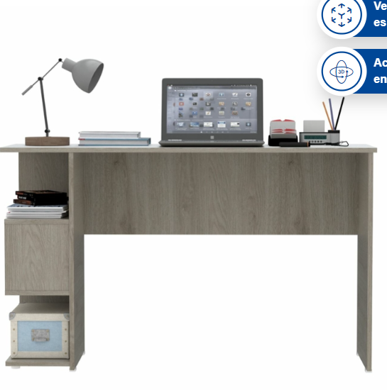 | Alkosto | https://www.alkosto.com/escritorio-maderkit-baptistine-ceniza/p/7706112015668 | Escritorio MADERKIT Baptistine Ceniza | 202,419 | 47,481.00 | 249,900 | 249,900 | Contado | Especificaciones Dimensiones Ancho o Frente 120.9 Centímetros Alto 73 Centímetros Fondo 40 Centímetros Medidas de los Entrepaños (Ancho x Alto x Fondo) Cm 20,9x1,5x39,2cm Características Físicas Tonalidad de Color Ceniza Material Exterior Tablero de Densidad Media elaborado con partículas de madera. Material Fabricacion Tablero de Densidad Media elaborado con partículas de madera. Tipo de Patas Cuadradas De Plástico Tipo de Mueble de Armar Escritorio Tipo de Puertas Sin Puertas No. Puertas Sin Puertas No. Entrepaños 3 Entrepaños No. Cajones Sin Cajones Acabado del Mueble Recubierto de Melamina Información Adicional Relevante Linea Modelo Referencia M01377ES-CZ-0 Requiere Armado Si requiere Armado Espacio o Ambiente Sugerido Dormitorio Estudio y Oficina Sala Caracteristicas Especiales Modular Qué incluye el producto Kit de armado con instruciones Garantía 60 Meses Aviso Legal Este mueble se entrega desarmado y no Incluye ninguno de los accesorios decorativos de las fotos.
Nº2 |  | 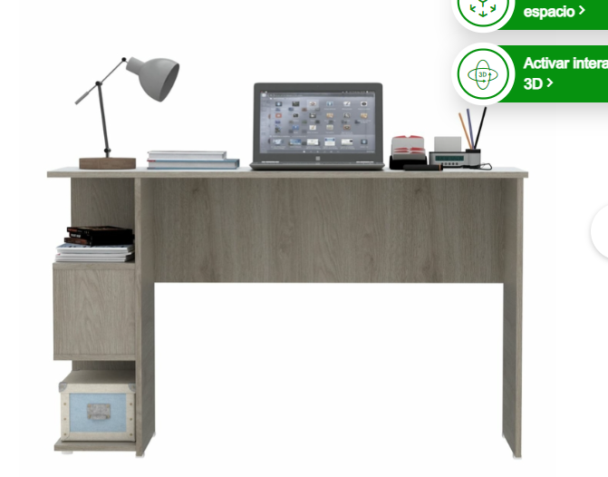 | AlKomprar | https://www.alkomprar.com/escritorio-maderkit-baptistine-ceniza/p/7706112015668 | Escritorio MADERKIT Baptistine Ceniza | 202,419.00 | 47,481.00 | 249,900 | 249,900 | Contado | Especificaciones Dimensiones Ancho o Frente 120.9 Centímetros Alto 73 Centímetros Fondo 40 Centímetros Medidas de los Entrepaños (Ancho x Alto x Fondo) Cm 20,9x1,5x39,2cm Características Físicas Tonalidad de Color Ceniza Material Exterior Tablero de Densidad Media elaborado con partículas de madera. Material Fabricacion Tablero de Densidad Media elaborado con partículas de madera. Tipo de Patas Cuadradas De Plástico Tipo de Mueble de Armar Escritorio Tipo de Puertas Sin Puertas No. Puertas Sin Puertas No. Entrepaños 3 Entrepaños No. Cajones Sin Cajones Acabado del Mueble Recubierto de Melamina Información Adicional Relevante Linea Modelo Referencia M01377ES-CZ-0 Requiere Armado Si requiere Armado Espacio o Ambiente Sugerido Dormitorio Estudio y Oficina Sala Caracteristicas Especiales Modular Qué incluye el producto Kit de armado con instruciones Garantía 60 Meses Aviso Legal Este mueble se entrega desarmado y no Incluye ninguno de los accesorios decorativos de las fotos.
Nº 3 |  | 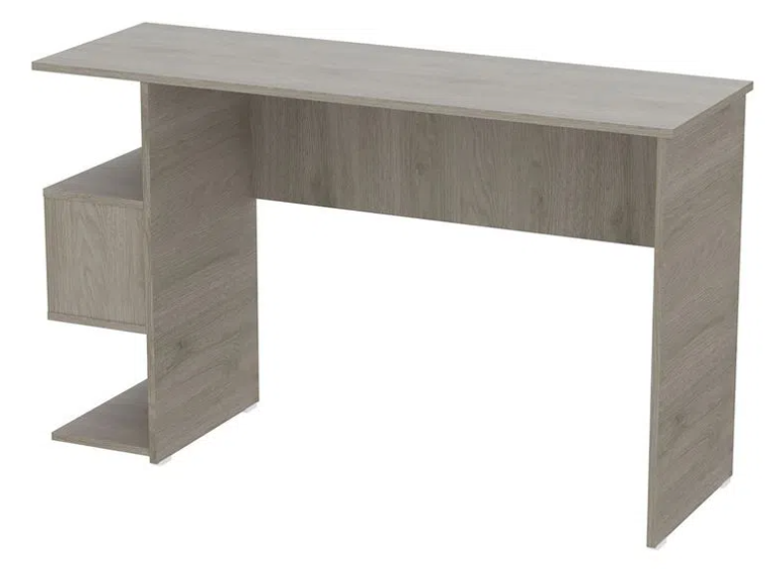 | MaderKit | https://www.maderkit.com.co/escritorio-en-maera-baptistine-ceniza/p | Escritorio MADERKIT Baptistine Ceniza | 218,619.00 | 51,281.00 | 269,900 | 269,900 | Contado | Especificaciones Dimensiones Ancho o Frente 120.9 Centímetros Alto 73 Centímetros Fondo 40 Centímetros Medidas de los Entrepaños (Ancho x Alto x Fondo) Cm 20,9x1,5x39,2cm Características Físicas Tonalidad de Color Ceniza Material Exterior Tablero de Densidad Media elaborado con partículas de madera. Material Fabricacion Tablero de Densidad Media elaborado con partículas de madera. Tipo de Patas Cuadradas De Plástico Tipo de Mueble de Armar Escritorio Tipo de Puertas Sin Puertas No. Puertas Sin Puertas No. Entrepaños 3 Entrepaños No. Cajones Sin Cajones Acabado del Mueble Recubierto de Melamina Información Adicional Relevante Linea Modelo Referencia M01377ES-CZ-0 Requiere Armado Si requiere Armado Espacio o Ambiente Sugerido Dormitorio Estudio y Oficina Sala Caracteristicas Especiales Modular Qué incluye el producto Kit de armado con instruciones Garantía 60 Meses Aviso Legal Este mueble se entrega desarmado y no Incluye ninguno de los accesorios decorativos de las fotos.

Presupuestos (a) | LOGO EMPESA | VISUALIZACION PRODUCTO | Empresa (Nombre fiscal de la empresa) | Nº de CUIT, Dirección, Teléfono (Datos de la empresa) | Descripción del bien/ servicio (b) Características de los bienes/ servicios | Importe Unitario (moneda nacional) | Importe Total IVA incluido (moneda nacional) | Importe Total (moneda extranjera) | Tipo de cambio | Forma de Pago (Contado o Cheque) | Observaciones (se debe incluir toda aquella característica que no ha sido posible incluir anteriormente)
Nº 1 |  | 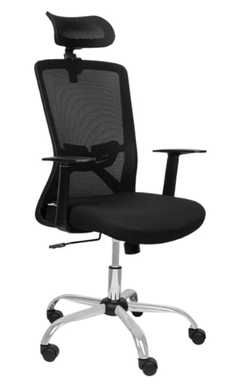 | Ktronix | https://www.ktronix.com/silla-oficina-tukasa-con-cabecero-espaldar-con-soporte-lumbar-en-malla-transpirable-negra-w-215c/p/7700149196635?utm_source=google&utm_medium=organic&utm_campaign=Shopping-organico | Silla de Oficina TUKASA con Cabecero y Espaldar con Soporte Lumbar en Malla Transpirable Negra W-215C | 210,519 | 49,381.00 | 259,900 | 259,900 | Contado | Especificaciones técnicas Características Físicas Tonalidad de Color Negro Material Exterior Nylon Material Fabricacion Acero|Nylon|Espuma Tipo de Patas Con Ruedas Tipo de Silla Oficina Peso Maximo Soportado 90 Kilogramos Medidas del Asiento (Ancho x Alto) en Cm 48,5 Material de la Tapiceria de la Silla Poliester|Nylon Ancho total (Incluyendo Brazos) 52 Centímetros Altura Minima de la Silla (sin Expandir) 111 Centímetros Altura Maxima (Expandida) 118 Centímetros Medidas del Espaldar (Ancho x Alto) en Cm 46,5 Información Adicional Relevante Requiere Armado Si requiere Armado Espacio o Ambiente Sugerido Estudio y Oficina Caracteristicas Especiales Altura Graduable Con Brazos Giratoria
Nº2 |  | 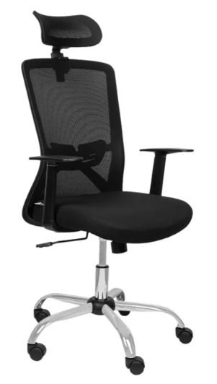 | Alkosto | https://www.alkosto.com/silla-oficina-tukasa-con-cabecero-espaldar-con-soporte-lumbar-en-malla-transpirable-negra-w-215c/p/7700149196635 | Silla de Oficina TUKASA con Cabecero y Espaldar con Soporte Lumbar en Malla Transpirable Negra W-215C | 210,519.00 | 49,381.00 | 259,900 | 259,900 | Contado | Especificaciones técnicas Características Físicas Tonalidad de Color Negro Material Exterior Nylon Material Fabricacion Acero|Nylon|Espuma Tipo de Patas Con Ruedas Tipo de Silla Oficina Peso Maximo Soportado 90 Kilogramos Medidas del Asiento (Ancho x Alto) en Cm 48,5 Material de la Tapiceria de la Silla Poliester|Nylon Ancho total (Incluyendo Brazos) 52 Centímetros Altura Minima de la Silla (sin Expandir) 111 Centímetros Altura Maxima (Expandida) 118 Centímetros Medidas del Espaldar (Ancho x Alto) en Cm 46,5 Información Adicional Relevante Requiere Armado Si requiere Armado Espacio o Ambiente Sugerido Estudio y Oficina Caracteristicas Especiales Altura Graduable Con Brazos Giratoria
Nº 3 |  | 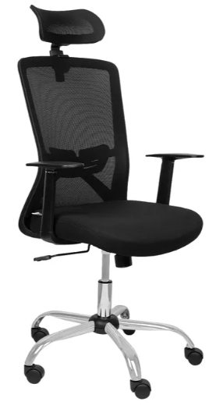 | AlKomprar | https://www.alkomprar.com/silla-oficina-tukasa-con-cabecero-espaldar-con-soporte-lumbar-en-malla-transpirable-negra-w-215c/p/7700149196635?srsltid=AfmBOoofg9U4l3cWaQ_tIwjPYvLcGo_vNv3mDr4hvyosrw9VKDCXOrxX1ZA | Silla de Oficina TUKASA con Cabecero y Espaldar con Soporte Lumbar en Malla Transpirable Negra W-215C | 210,519.00 | 49,381.00 | 259,900 | 259,900 | Contado | Especificaciones técnicas Características Físicas Tonalidad de Color Negro Material Exterior Nylon Material Fabricacion Acero|Nylon|Espuma Tipo de Patas Con Ruedas Tipo de Silla Oficina Peso Maximo Soportado 90 Kilogramos Medidas del Asiento (Ancho x Alto) en Cm 48,5 Material de la Tapiceria de la Silla Poliester|Nylon Ancho total (Incluyendo Brazos) 52 Centímetros Altura Minima de la Silla (sin Expandir) 111 Centímetros Altura Maxima (Expandida) 118 Centímetros Medidas del Espaldar (Ancho x Alto) en Cm 46,5 Información Adicional Relevante Requiere Armado Si requiere Armado Espacio o Ambiente Sugerido Estudio y Oficina Caracteristicas Especiales Altura Graduable Con Brazos Giratoria

Presupuestos (a) | LOGO EMPESA | VISUALIZACION PRODUCTO | Empresa (Nombre fiscal de la empresa) | Nº de CUIT, Dirección, Teléfono (Datos de la empresa) | Descripción del bien/ servicio (b) Características de los bienes/ servicios | Importe Unitario (moneda nacional) | Importe Total IVA incluido (moneda nacional) | Importe Total (moneda extranjera) | Tipo de cambio | Forma de Pago (Contado o Cheque) | Observaciones (se debe incluir toda aquella característica que no ha sido posible incluir anteriormente)
Nº 1 |  |  | Claro | https://www.claro.com.co/personas/servicios/servicios-hogar/internet/ | Internet Hogar 500 MB | 134,379 | 31,521.00 | 165,900 | 165,900 | Contado | velocidd de bajada: hasta 500 megas velocidad de subida: Hasta 30 megas Hasta 4 puntos cableados
Nº2 |  |  | Movistar | https://tienda.movistar.com.co/hogar/?_gl=1*2ome1l*_gcl_aw*R0NMLjE3MjI3MDEyNjUuQ2p3S0NBandxcmUxQmhBcUVpd0E3ZzlRaGhkYmF0QUhDZk05bE9RZzI4NkVMR0Y5YUtiTUVyTnNCa0hBR0JMRzNaa05RQVlYSkxpSm14b0N3TVVRQXZEX0J3RQ..*_gcl_dc*R0NMLjE3MjI3MDEyNjUuQ2p3S0NBandxcmUxQmhBcUVpd0E3ZzlRaGhkYmF0QUhDZk05bE9RZzI4NkVMR0Y5YUtiTUVyTnNCa0hBR0JMRzNaa05RQVlYSkxpSm14b0N3TVVRQXZEX0J3RQ..*_gcl_au*ODEwMjYwOTI0LjE3MjI3MDA4MjE.*_ga*MjAzMjMwODAzMS4xNzIyNzAwODIz*_ga_ETFF8R3R77*MTcyMjcwMDgyMi4xLjEuMTcyMjcwMTI2NC4yNy4wLjA. | Internet 500 MB | 56,369.52 | 13,222.48 | 69,592 | 69,592 | Contado | 100 megas Por ser pospago Movistar Velocidad Simétrica Sube y baja a la misma velocidad Conoce más de Fibra icon mas canales planes fibra Movistar TV App 10 canales nacionales en vivo Gestiona tu Wifi Administra tu red aquí
Nº 3 |  |  | ETB | https://etbdigital.com/ | Internet 500 MB | 34,384.50 | 8,065.50 | 42,450 | 42,450 | Contado | Punto cableado

Presupuestos (a) Escritorios | LOGO EMPESA | VISUALIZACION PRODUCTO | Empresa (Nombre fiscal de la empresa) | Nº de CUIT, Dirección, Teléfono (Datos de la empresa) | Descripción del bien/ servicio (b) Características de los bienes/ servicios | Importe Unitario (moneda nacional) | Importe Total IVA incluido (moneda nacional) | Importe Total (moneda extranjera) | Tipo de cambio | Forma de Pago (Contado o Cheque) | Observaciones (se debe incluir toda aquella característica que no ha sido posible incluir anteriormente)
Nº 1 |  | 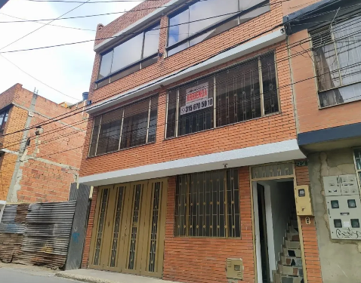 | metrocuadrado | https://www.metrocuadrado.com/inmueble/arriendo-apartamento-bogota-andalucia-4-habitaciones-2-banos-1-garajes/183-M5050048 | Arriendo/Área 225 m² | 1,620,000 | 380,000.00 | 2,000,000 | 2,000,000 | Contado | Arriendo Área construida 225 m² 4 Habitaciones 2 Baños 2 Estrato
Nº2 |  |  | fincaraiz | https://www.fincaraiz.com.co/apartamento-en-arriendo/11038422 | Arriendo/Área 225 m² | 1,620,000.00 | 380,000.00 | 2,000,000 | 2,000,000 | Contado | Arriendo Área construida 225 m² 4 Habitaciones 2 Baños 2 Estrato
Nº 3 |  |  | ciencuadras | https://www.ciencuadras.com/inmueble/apartamento-en-arriendo-en-andalucia-bogota-3039530 | Arriendo/Área 225 m² | 1,620,000.00 | 380,000.00 | 2,000,000 | 2,000,000 | Contado | Arriendo Área construida 225 m² 4 Habitaciones 2 Baños 2 Estrato

Presupuestos (a) | LOGO EMPESA | VISUALIZACION PRODUCTO | Empresa (Nombre fiscal de la empresa) | Nº de CUIT, Dirección, Teléfono (Datos de la empresa) | Descripción del bien/ servicio (b) Características de los bienes/ servicios | Importe Unitario (moneda nacional) | Importe Total IVA incluido (moneda nacional) | Importe Total (moneda extranjera) | Tipo de cambio | Forma de Pago (Contado o Cheque) | Observaciones (se debe incluir toda aquella característica que no ha sido posible incluir anteriormente)
Nº 1 |  |  | Acueducto | https://www.acueducto.com.co/wpsportal/wps/portal/EAB2/Home/atencion-al-usuario/tarifas/tarifas_2024 | Servicio de Agua potable por m³ | 2,092 | 0.00 | 2,092 | 73,220 | Contado | Tarifa resiencial por consumo basico $/m³ para el estrato 2 del año vigente
Nº2 |  |  |  |  |  | 0
Nº 3 |  |  |  |  |  | 0

Presupuestos (a) | LOGO EMPESA | VISUALIZACION PRODUCTO | Empresa (Nombre fiscal de la empresa) | Nº de CUIT, Dirección, Teléfono (Datos de la empresa) | Descripción del bien/ servicio (b) Características de los bienes/ servicios | Importe Unitario (moneda nacional) | Importe Total IVA incluido (moneda nacional) | Importe Total (moneda extranjera) | Tipo de cambio | Forma de Pago (Contado o Cheque) | Observaciones (se debe incluir toda aquella característica que no ha sido posible incluir anteriormente)
Nº 1 | 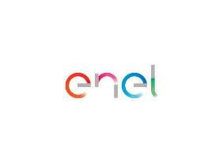 |  | Enel | https://www.enel.com.co/content/dam/enel-co/espa%C3%B1ol/personas/1-17-1/2024/pliego-tarifario-enel-julio-2024.pdf | Servicio de energia por $/kWh | 444 | 0.00 | 444 | 133,200 | Contado | Tarifa sector residencial nivel 1 por consumo de $/kWh del mes de julio del año vigente
Nº2
Nº 3

Presupuestos (a) | LOGO EMPESA | VISUALIZACION PRODUCTO | Empresa (Nombre fiscal de la empresa) | Nº de CUIT, Dirección, Teléfono (Datos de la empresa) | Descripción del bien/ servicio (b) Características de los bienes/ servicios | Importe Unitario (moneda nacional) | Importe Total IVA incluido (moneda nacional) | Importe Total (moneda extranjera) | Tipo de cambio | Forma de Pago (Contado o Cheque) | Observaciones (se debe incluir toda aquella característica que no ha sido posible incluir anteriormente)
Nº 1 |  | 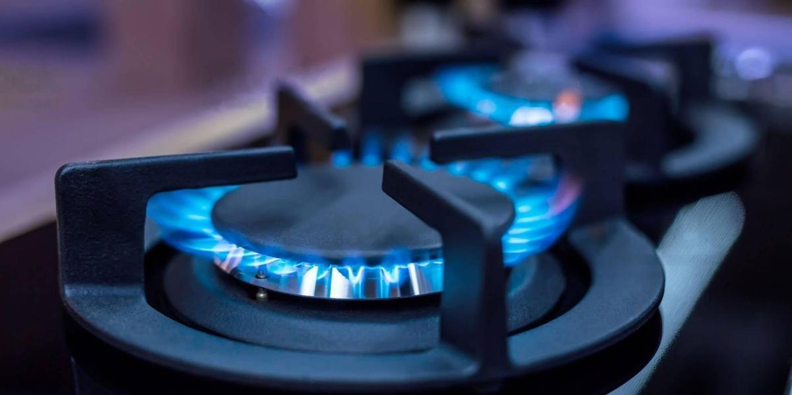 | Vanti Gas Natural | https://www.grupovanti.com/servicios-gas/distribucion-de-gas/busqueda-de-distribuccion-gas-tarifas | Servicio de gas por $/m3 | 993 | 0.00 | 993 | 19,860 | Contado | Tarifa sector residencial para estrato 2, valor por $/m³ para el año vigente
Nº2
Nº 3

